A5
견 적 서

 |  | 귀하
전화 : | 010-5378-8392
팩스 :
담당 :

아래와 같이 견적합니다.

견 적 합 계 : | ₩290,000
견 적 일 자 : | 2018-03-02
결 재 조 건 :

품 명 | 규 격 | 수 량 | 단 가 | 금 액 | 세 액 | 합 계 액
 |  |  |  | - | - | -
복합기 | 삼성 SL-J3560FW | 1 | 263,636 | 263,636 | 26,364 | 290,000
 | A4 잉크젯복합기 |  |  | - | - | -

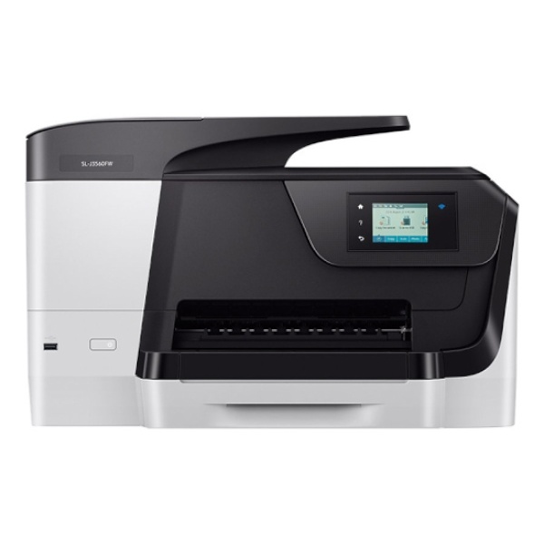
 | 인쇄,복사,스캔,팩스
 | 인쇄속도 최대 35ppm
 | 해상도 최대 1200dpi
 | 크기: 500x530x340mm

 |  |  |  | - | - | -

잉크 | K310검정(2000매) 59,000원
 | C310파랑(1600매) 43,000원
 | M310빨강(1600매) 43,000원
 | Y310노랑(1600매) 43,000원

* 결제계좌 : 신한 110-138-600484 씨-넷 |  |  | 합 계 | 263,636 | 26,364 | 290,000
* 견적담당 : | 유지현(033-264-3200)
* REMARK

